Soumissions
SOUMISSIONS TRANSPORT & DÉPLACEMENTS

Transport aérien A/R avec Pascan Aviation
https://www.pascan.com/fr/reservation-des-vols/
2 passagers 29 mai-2 juin | 1 passager 22 mai-2 juin
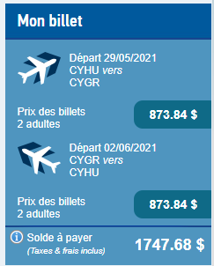
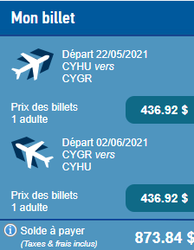

Location d'auto Îles -de-la-Madeleine 17 mai-2 juin
https://agencedelocationdesiles.com/
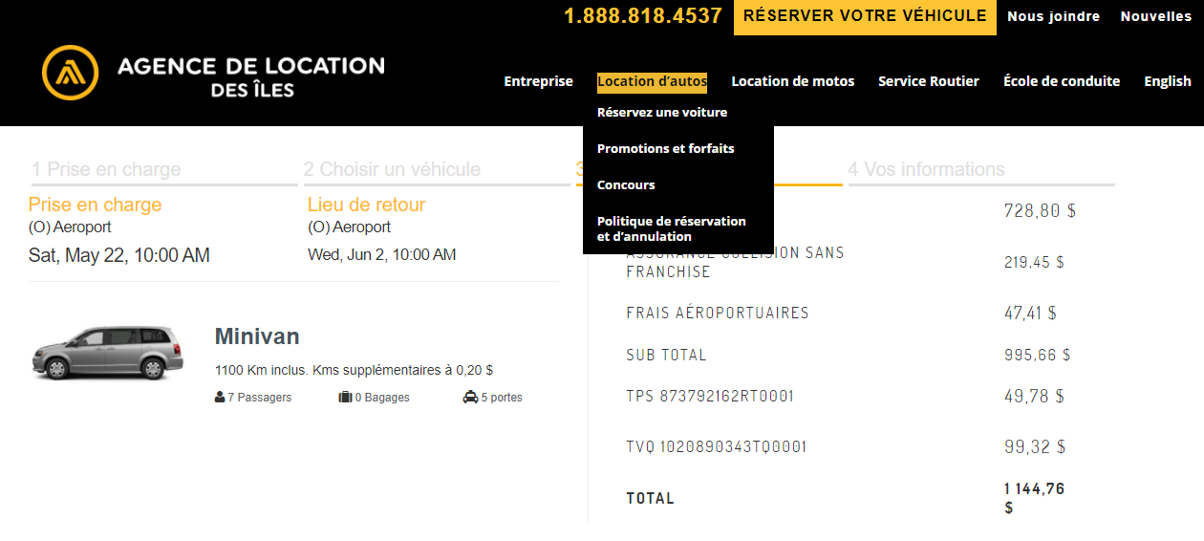

Transport de la scénographie par bateau avec CTMA (Brossard-Îles-de-la-Madeleine) |  | A/R
https://www.ctmatransport.ca/fr/demande-de-taux

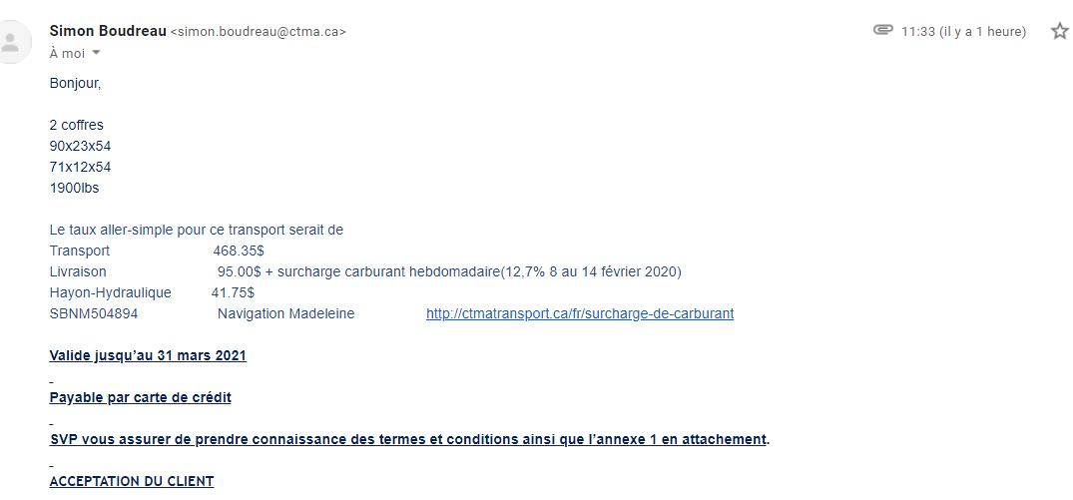

 |  | A/R

